REGRAS SINDICATO
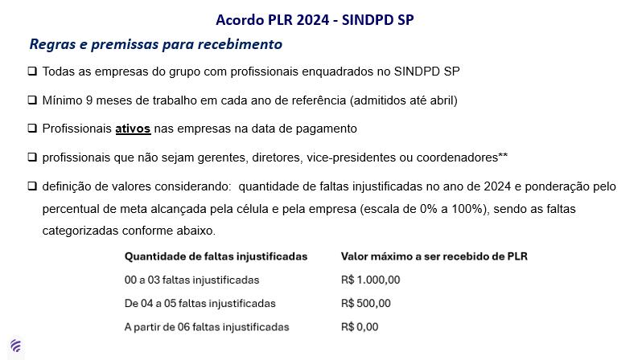
LINK SALARIO MINIMO
SALARIO MINIMO 2025 | SALARIO MINIMO 2026 | SALARIO MINIMO 2027 | SALARIO MINIMO 2028 | SALARIO MINIMO 2029
1518.00 | 1,621.00 | 1,724.00 | 1,823.00 | 1,925.00 | -0.81%
1518.00 | 1,621.00 | 1,724.00 | 1,823.00 | 1,925.00 | 4.67%
1518.00 | 1,621.00 | 1,724.00 | 1,823.00 | 1,925.00 | -24.85%
1518.00 | 1,621.00 | 1,724.00 | 1,823.00 | 1,925.00 | -13.21%
1518.00 | 1,621.00 | 1,724.00 | 1,823.00 | 1,925.00 | -7.61%
1518.00 | 1,621.00 | 1,724.00 | 1,823.00 | 1,925.00 | -7.52%
1518.00 | 1,621.00 | 1,724.00 | 1,823.00 | 1,925.00 | -13.35%
1518.00 | 1,621.00 | 1,724.00 | 1,823.00 | 1,925.00 | -21.91%
1518.00 | 1,621.00 | 1,724.00 | 1,823.00 | 1,925.00 | -14.49%
1518.00 | 1,621.00 | 1,724.00 | 1,823.00 | 1,925.00 | -21.71%
1518.00 | 1,621.00 | 1,724.00 | 1,823.00 | 1,925.00 | 3.37%
1518.00 | 1,621.00 | 1,724.00 | 1,823.00 | 1,925.00 | -28.96%
1518.00 | 1,621.00 | 1,724.00 | 1,823.00 | 1,925.00 | 0.71%
1518.00 | 1,621.00 | 1,724.00 | 1,823.00 | 1,925.00 | -25.13%
1518.00 | 1,621.00 | 1,724.00 | 1,823.00 | 1,925.00 | -21.55%
1518.00 | 1,621.00 | 1,724.00 | 1,823.00 | 1,925.00 | -9.72%
1518.00 | 1,621.00 | 1,724.00 | 1,823.00 | 1,925.00 | -17.03%
2275.36 | 1,621.00 | 1,724.00 | 1,823.00 | 1,925.00 | 19.82%
1518.00 | 1,621.00 | 1,724.00 | 1,823.00 | 1,925.00 | -5.25%
1518.00 | 1,621.00 | 1,724.00 | 1,823.00 | 1,925.00 | 4.06%
1518.00 | 1,621.00 | 1,724.00 | 1,823.00 | 1,925.00 | 25.48%
1518.00 | 1,621.00 | 1,724.00 | 1,823.00 | 1,925.00 | -29.45%
2099.27 | 1,621.00 | 1,724.00 | 1,823.00 | 1,925.00 | -1.64%
1978.00 | 1,621.00 | 1,724.00 | 1,823.00 | 1,925.00 | 18.60%
1978.00 | 1,621.00 | 1,724.00 | 1,823.00 | 1,925.00 | -12.80%
1518.00 | 1,621.00 | 1,724.00 | 1,823.00 | 1,925.00 | 2.46%
1804.00 | 1,621.00 | 1,724.00 | 1,823.00 | 1,925.00 | 0.29%
1518.00 | 1,621.00 | 1,724.00 | 1,823.00 | 1,925.00 | -11.84%
...

